其它OSD 規格測試
編號 | 驗 證 項 目 | 驗 證 條 件 | 驗證結果 |  |  |  |  | 備註 | 編修歷史
 |  |  | VGA | DVI | HDMI | DP | Type C
1 | 互斥表功能確認 | 核對OSD Mode default，逐項確認每項功能依表內標示動作

2 |  | ‧根據不同color mode ,確認各個項目預設值需要圖表上相同 ‧對應OSD標示為"X"項目應反灰且不可選取 ‧在不同Color mode下去調整各種數值(ex: 亮度或是對比),不可出現調整後沒有變化或出現畫面異常 .HDR mode 開啟後,確認可調整的項目(ex: 亮度或是對比),不可出現調整後沒有變化或出現畫面異常

3 | Preview 功能確認 | 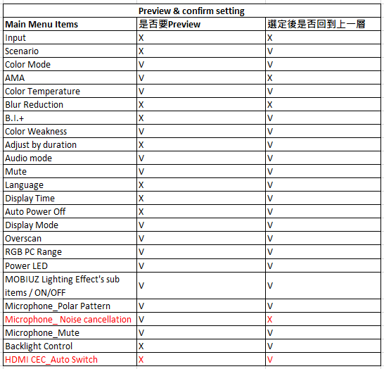 核對OSD 規格中的Preview & confirm setting表，逐項確認每項功能依表內標示動作

4 | Color mode 儲值設定確認 | 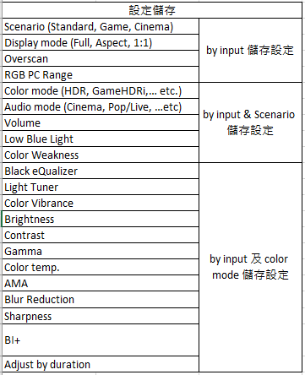 核對OSD 規格中儲值定義表,逐項確認每項功能儲值功能需符合客戶定義 若選項中有子選項(例如Color temp.下還有User define 的RGB) , 需要再進入調整,確認By port儲存

